수제화 3월입출고
 | 구분 | 고객명 | 발주일 | 수량 | 단가 | 금액 |  |  | VAT포함
 | 3월 정산 완료 | 박제선 | 2026.2.28 | 1 | 99,000 | 99,000 |  | 기본단가 | 99,000
 |  | 최광석 | 2026.3.7 | 1 | 109,000 | 109,000 |  | 키높이 | 33,000
 |  | 최강현 | 2026.2.28 | 1 | 99,000 | 99,000 |  | 헤로블랙 | 7,700
 |  | 서우석 | 2026.2.28 | 1 | 99,000 | 99,000 | 이태리가죽 | 템포진밤 | 33,000
 |  | 장준영 | 2026.3.14 | 1 | 99,000 | 99,000 |  | 노랑홀스 | 38,500
 |  | 장준영 | 2026.3.14 | 1 | 99,000 | 99,000 |  | 빨강홀스 | 38,500
 |  | 이진표 | 2026.3.3 | 1 | 99,000 | 99,000 |  | 파티나 | 22,000
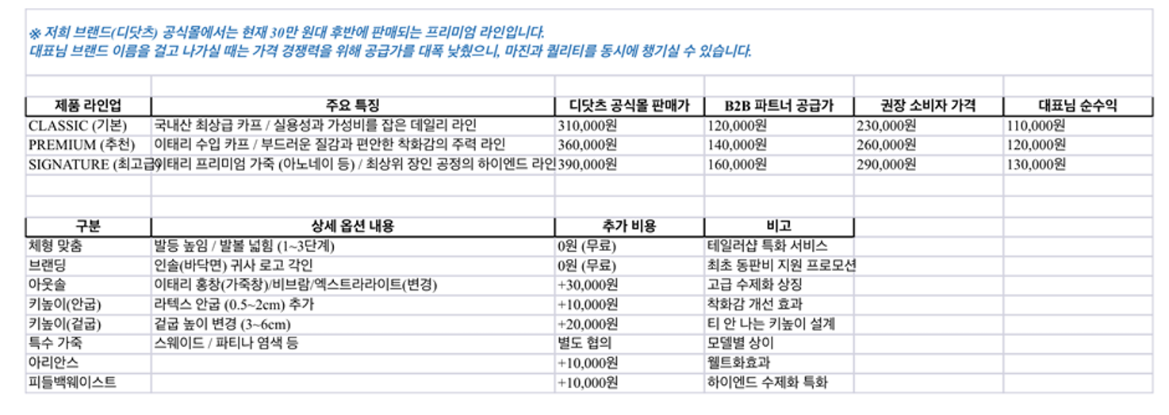
 |  | 한진우 | 2026.3.3 | 1 | 99,000 | 99,000
 |  | 사영식 | 2026.3.7 | 1 | 99,000 | 99,000
 |  | 안덕진 | 2026.3.8 | 1 | 99,000 | 99,000
 |  | 안남기 | 2026.3.8 | 1 | 99,000 | 99,000
 |  | 김찬우 | 2026.3.11 | 1 | 99,000 | 99,000
 |  | 신은택 | 2026.3.13 | 1 | 99,000 | 99,000
 |  | 성지원 | 2026.3.13 | 1 | 99,000 | 99,000
 |  | 최보균 | 2026.3.14 | 1 | 99,000 | 99,000
택배비4000 |  | 송승우 | 2026.3.21 | 1 | 99,000 | 99,000
택배비4000 |  | 이경준 | 2026.3.22 | 1 | 99,000 | 99,000
 |  | 박용준 | 2026.3.22 | 1 | 99,000 | 99,000
 |  | 차대욱 | 2026.3.22 | 1 | 99,000 | 99,000
 |  | 정선보 | 2026.3.24 | 1 | 99,000 | 99,000
 |  | 길하원 | 2026.3.24 | 1 | 99,000 | 99,000 |  | 10일소요
 |  | DP화 | 더블뭉크-파티나 | 1 | 121,000 | 121,000
택배비4000 |  | 장재삼 | 2026.3.27 | 1 | 99,000 | 99,000 |  | 긴급 찬스 4일
택배비3150 | 파티나 6만원 추가 | 임두환 | 2026.4.2 | 1 | 121,000 | 121,000
택배비3150 |  | 박의환 | 2026.4.2 | 1 | 99,000 | 99,000
 |  | 손광수 | 2026.4.3 | 1 | 99,000 | 99,000
 |  | 조형 | 2026.4.4 | 1 | 99,000 | 99,000
택배비5000 |  | 신동현 | 2026.4.5 | 1 | 99,000 | 99,000
택배비3150 |  | 이상렬 | 2026.4.8 | 1 | 99,000 | 99,000
택배비4000 |  | 박성준 | 2026.4.11 | 1 | 99,000 | 99,000
 |  | 전민석 | 2026.4.11 | 1 | 99,000 | 99,000
 |  | DP화 | 밀라노템포 진밤 |  | 132,000
키높이누락 | 키높이1.5 | 김준석 | 2026.4.19 | 1 | 99,000 | 99,000
 | 카멜 파티나 추가 | 이창민 | 2026.4.17 | 1 | 99,000 | 99,000
택배비3150 |  | 이창열 | 2026.4.17 | 1 | 99,000 | 99,000
택배비3150 |  | 신범철 | 2026.4.17 | 1 | 99,000 | 99,000
 |  | 이현찬 | 2026.4.19 | 1 | 99,000 | 99,000
택배비5000 |  | 신건수 | 2026.4.22 | 1 | 99,000 | 99,000
 |  | 박준수 | 2026.3.21 | 1 | 132,000 | 132,000
 |  | 김강산 | 2026.4.28 | 1 | 99,000 | 99,000
 |  | 윤재현 | 2026.4.25 | 1 | 99,000 | 99,000
 |  | 장신욱 | 2026.4.25 | 1 | 99,000 | 99,000
 |  | 이승민 | 2026.4.24 | 1 | 99,000 | 99,000
 |  | 맹희원 | 2026.4.23 | 1 | 99,000 | 99,000
 |  | 허도재(윤보라) | 2026.4.30 | 1 | 99,000 | 99,000
 |  | 김민우 | 2026.4.30 | 1 | 99,000 | 99,000
 |  | 박철혁 | 2026.4.29 | 1 | 99,000 | 99,000
 |  | 현경환 | 2026.5.1 | 1 | 99,000 | 99,000
 |  | 남건영 | 2026.5.1 | 1 | 99,000 | 99,000
디닷츠 | 디닷츠 | 박준수 | 2026.5.1 | 1 | 132,000 | 132,000
디닷츠 | 디닷츠(더블몽크나오시) | 박준수 | 2026.5.1 | 1 | 132,000 | 132,000
 |  | 양지형 | 2026.5.2 | 1 | 99,000 | 99,000
 |  | 이현성 | 2026.5.2 | 1 | 99,000 | 99,000
 |  | 오시석 | 2026.5.3 | 1 | 99,000 | 99,000
 |  | 김치곤 | 2026.5.5 | 1 | 99,000 | 99,000
디닷츠 | 키높이추가(더블몽크재발주) | 박준수 | 2026.5.6 | 1 | 132,000 | 132,000

 |  |  |  |  |  | -

 |  |  |  |  |  | 5,631,000 | 1월 청구예상금액 | #REF!

더블뭉크 파티나 고무 디피화 110000
밀라노템포진밤 디피 120000

